Package & Eclipe preferences
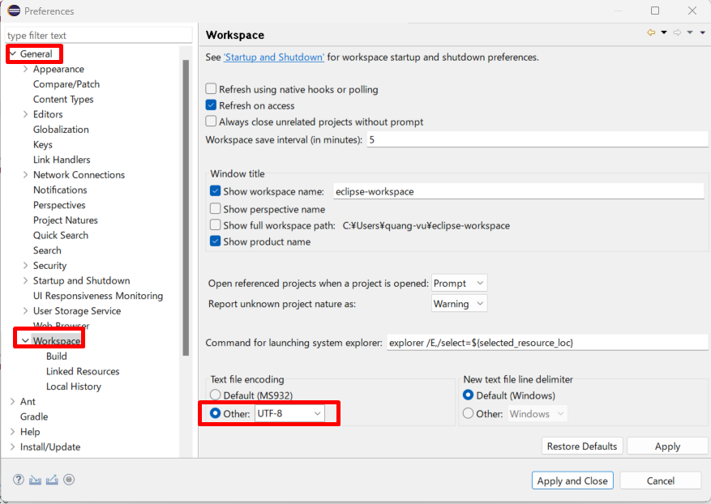
java_training
 | src
 |  | ph1_basic
 |  |  | p01_introduce.java
 |  |  | p02_variable.java

Package: Dùng để gom nhóm các Class lại với nhau

Tạo mới 1 package
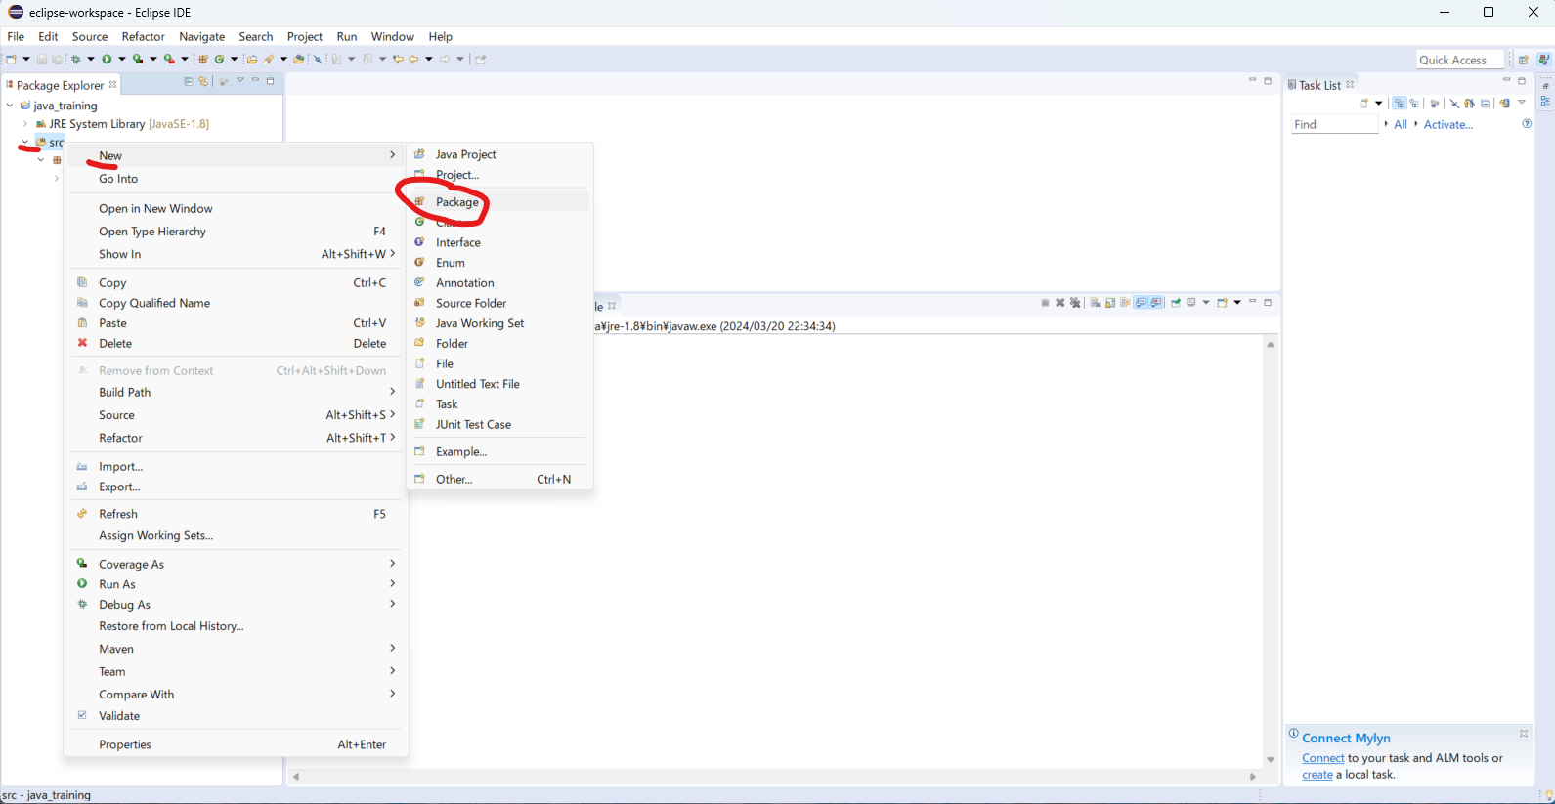

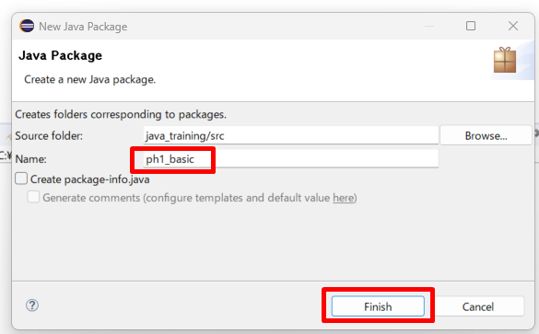

move class Hello.java vào package ph1_basic
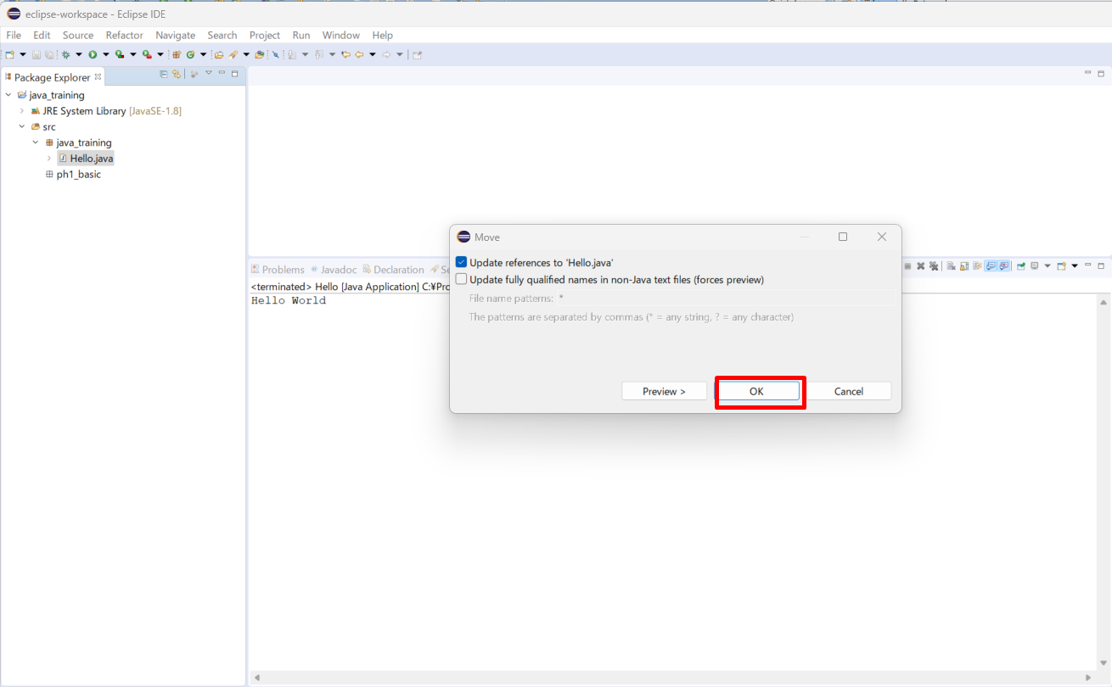

Đổi tên class
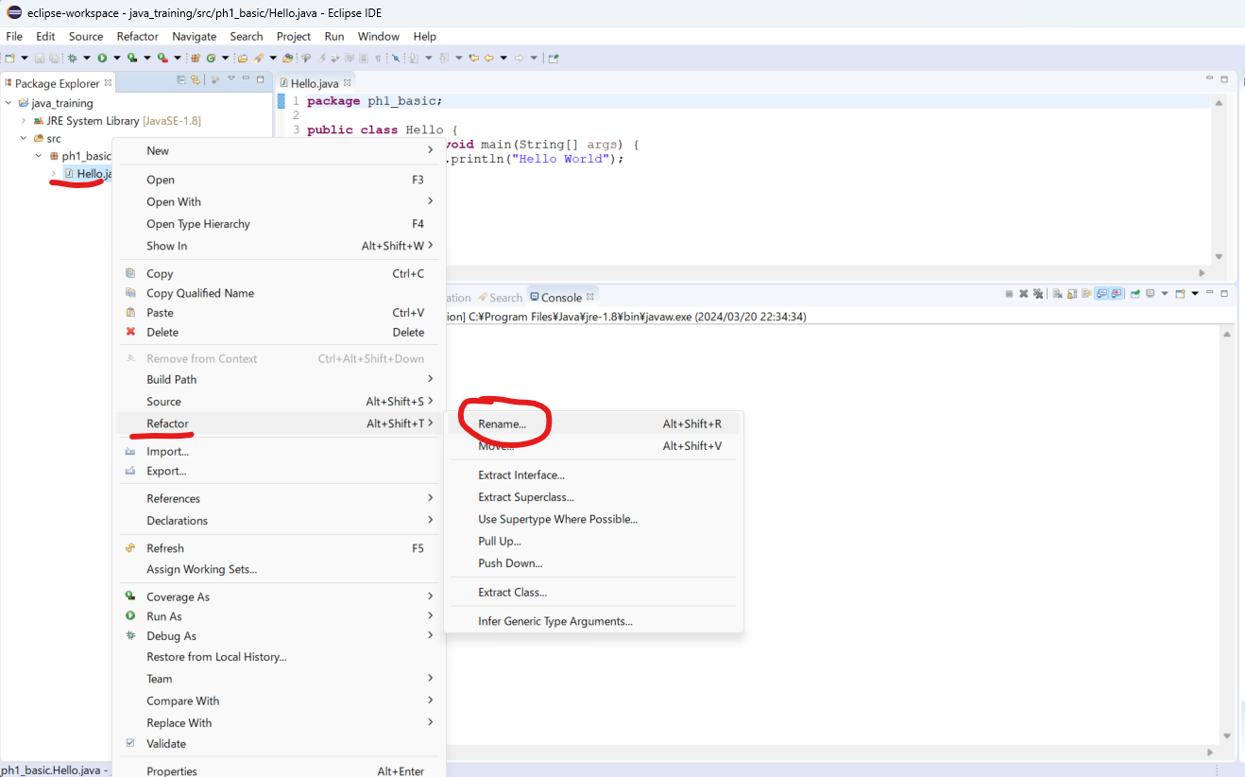

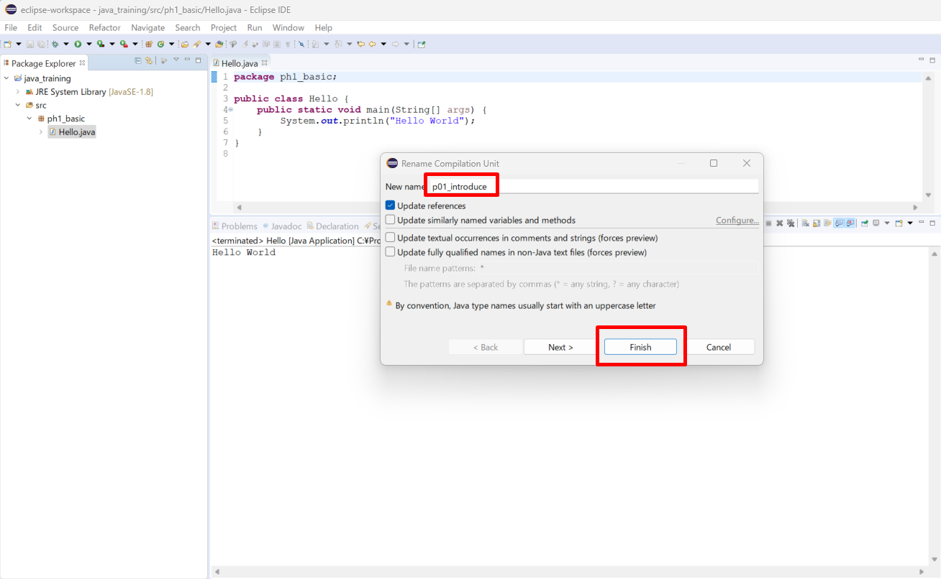

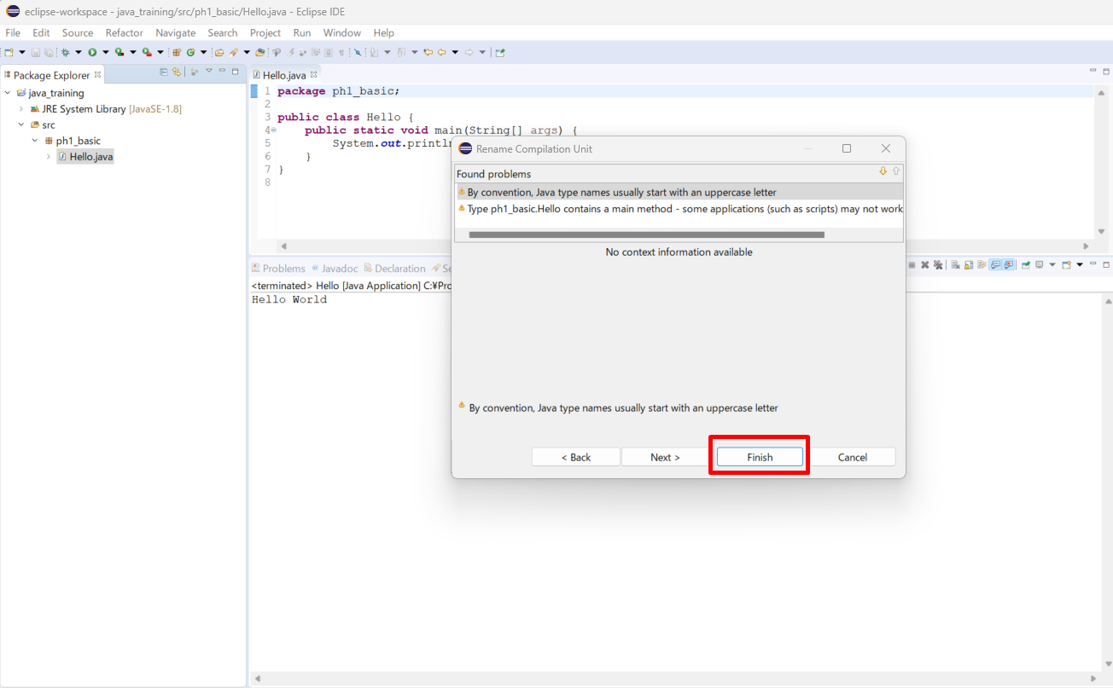

Thực thi thử
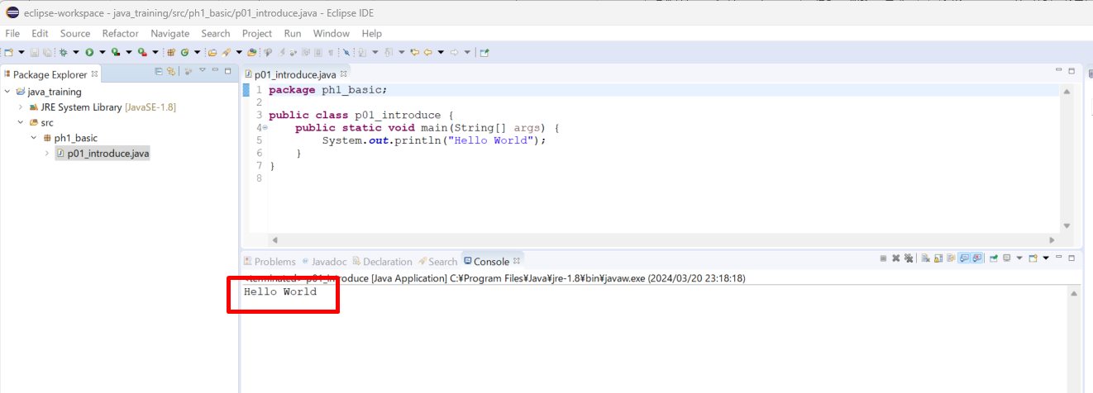

Tạo class mới
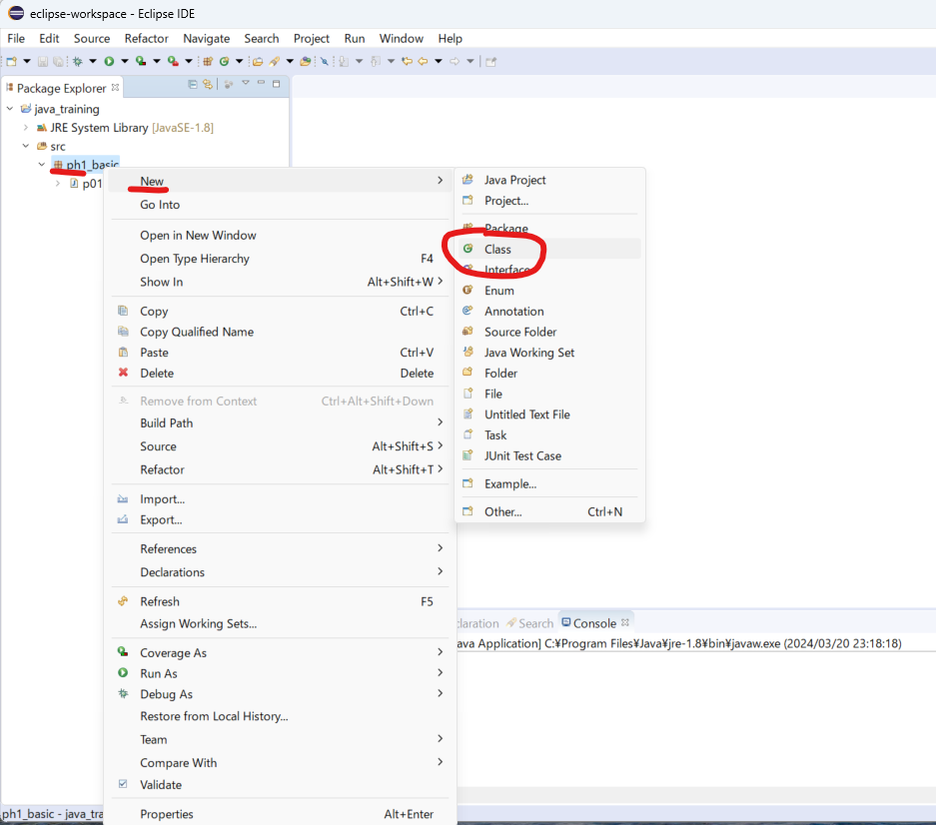

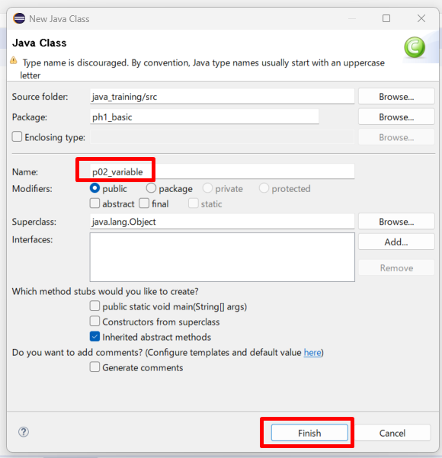

/java_training/src/ph1_basic/p02_variable.java
package ph1_basic;

public class p02_variable {
 | public static void main(String[] args) {
 |  | System.out.println("p02_variable");
 | }
}

Sửa phông chữ
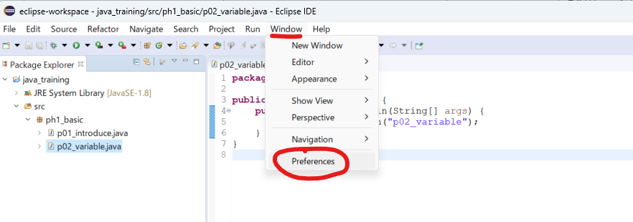

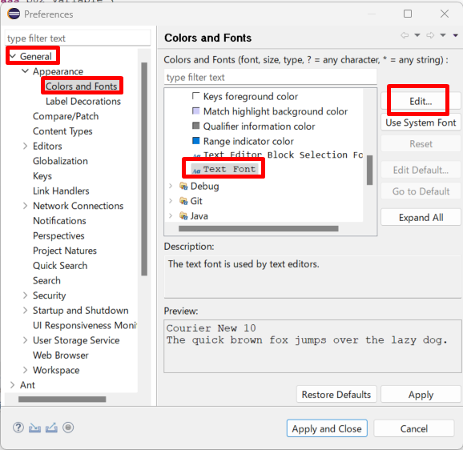

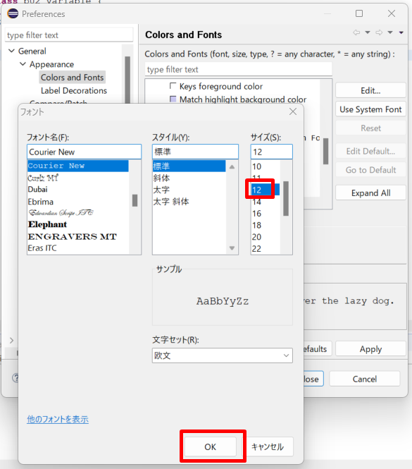

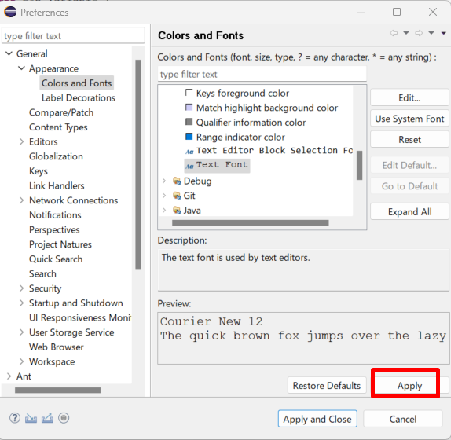

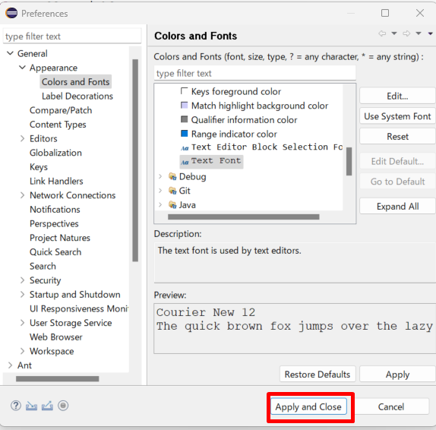

Endcoding

Variable 2
java_training
 | src
 |  | ph1_basic
 |  |  | p01_introduce.java
 |  |  | p02_variable.java |  | → | edit

java_training/src/ph1_basic/p02_variable.java
package ph1_basic;

public class p02_variable {
 | public static void main(String[] args) {
 |  | System.out.println("p02_variable");
 |  | // Khai bao bien
 |  | /*
 |  | * Ctrl + D: Xoa di dong code muon xoa
 |  | */
// |  | int age;
// |  | int year;
// |  | char name;
// |  | char city;
// |  | int age, year;
// |  | char name, city;

 |  | // First name
// |  | char firstname; |  | // normal
// |  | char firstName; |  | // camelCase
// |  | char first_name; | // underscores

 |  | int age |  | = 20; |  | → | Vừa khai báo biến vừa khởi tạo giá trị
 |  | int year |  | = 2015;
 |  | char name = 'Q'; |  |  |  | → | char chi lưu 1 ký tự và chỉ dùng nháy đơn không dùng nháy đôi
 |  | System.out.println("age: " + age);
 |  | System.out.println("year: " + year);
 |  | System.out.println("name: " + name);

 |  | age += 10;
 |  | System.out.println("age: " + age);
 | }
}

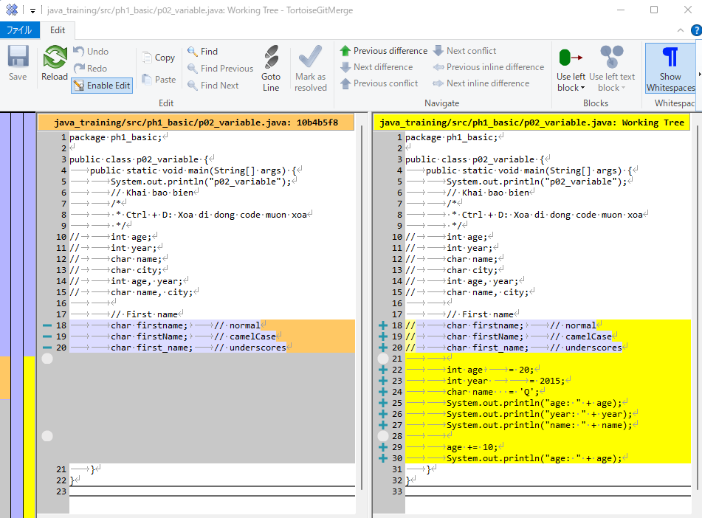

Thực thi

Constant
java_training
 | src
 |  | ph1_basic
 |  |  | p01_introduce.java
 |  |  | p02_variable.java |  | → | edit

Khác với biển, hằng số là giá trị không thể thay đổi được (bất biến)
Cú pháp: final [Kiểu dữ liệu] [Tên hằng số] = [Giá trị]
Quy tắt đặt tên hằng số tương tự như quy tắt đặt tên cho biến số
Thống nhất hằng số sẽ được thể hiện ở dạng chữ in hoa + underscore

java_training/src/ph1_basic/p02_variable.java
package ph1_basic;

public class p02_variable {
 | public static void main(String[] args) {
 |  | final int YOUR_BIRTHDAY = 1990;
 |  | System.out.println(YOUR_BIRTHDAY);
 | }

 | // 001 Variable
 | public static void main001() {
 |  | System.out.println("p02_variable");
 |  | // Khai bao bien
 |  | /*
 |  | * Ctrl + D: Xoa di dong code muon xoa
 |  | */
// |  | int age;
// |  | int year;
// |  | char name;
// |  | char city;
// |  | int age, year;
// |  | char name, city;

 |  | // First name
// |  | char firstname; |  | // normal
// |  | char firstName; |  | // camelCase
// |  | char first_name; | // underscores

 |  | int age |  | = 20;
 |  | int year |  | = 2015;
 |  | char name = 'Q';
 |  | System.out.println("age: " + age);
 |  | System.out.println("year: " + year);
 |  | System.out.println("name: " + name);

 |  | age += 10;
 |  | System.out.println("age: " + age);
 | }
}

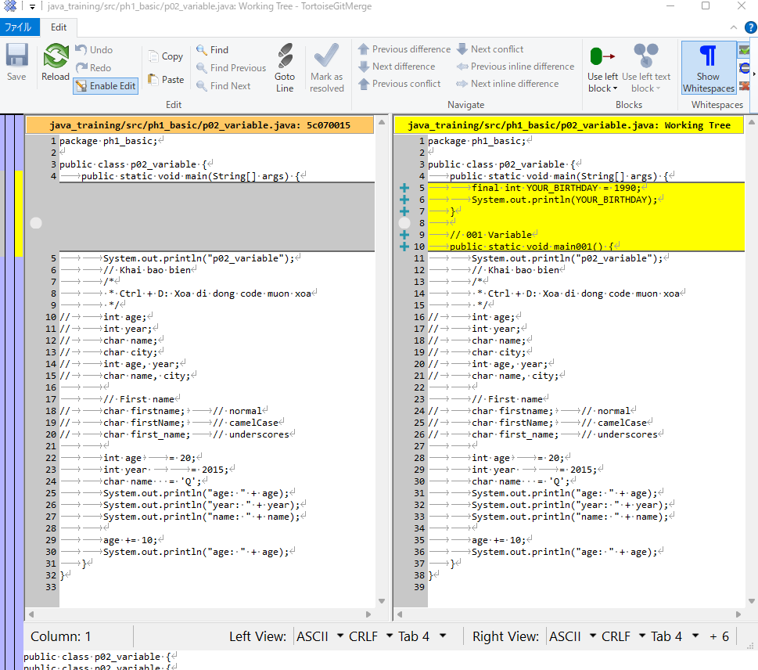

Thực thi

Data type
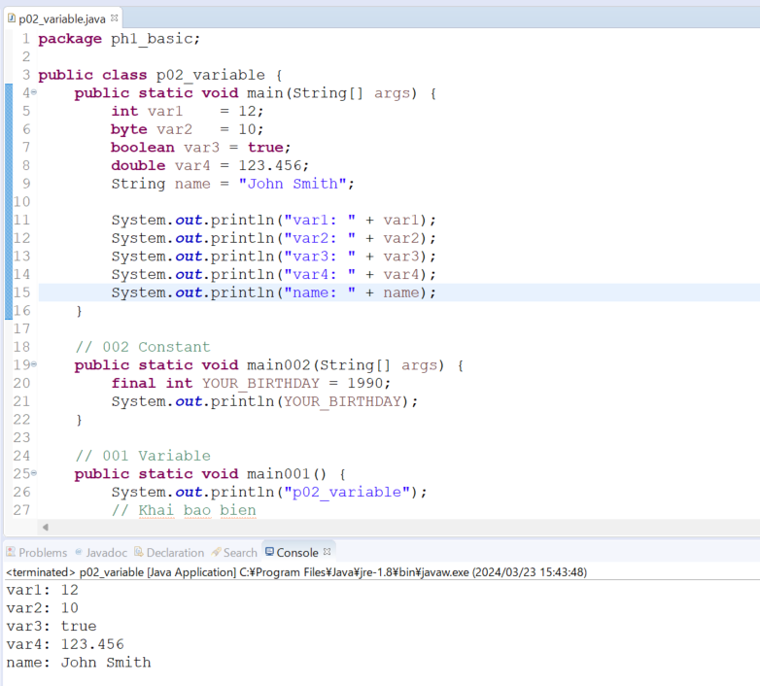
java_training
 | src
 |  | ph1_basic
 |  |  | p01_introduce.java
 |  |  | p02_variable.java | → | edit

1. Kiểu Dữ Liệu Nguyên Thủy (Primitive Data Types):
 | ・Đây là các kiểu dữ liệu mà lập trình viên có thể sử dụng để khai báo biến và lưu trữ các giá trị nguyên thủy trực tiếp.
 | ・Trong Java, có 8 kiểu dữ liệu nguyên thủy cơ bản: byte, short, int, long, float, double, char và boolean.
 | ・Các biến được khai báo với kiểu dữ liệu nguyên thủy trực tiếp chứ không phải là tham chiếu đến một vùng nhớ khác.
 | ・Đây là các kiểu dữ liệu mà không có các phương thức và thuộc tính đi kèm.
 | Ví dụ:
 | int num = 10;
 | double pi = 3.14;
 | char letter = 'A';
 | boolean flag = true;
2. Kiểu Dữ Liệu Tham Chiếu (Reference Data Types):
 | ・Đây là các kiểu dữ liệu mà lưu trữ địa chỉ tham chiếu đến đối tượng trong bộ nhớ, chứ không phải giá trị thực sự.
 | ・Trong Java, các kiểu dữ liệu tham chiếu bao gồm các loại cụ thể như: lớp (class), giao diện (interface), mảng (array), và các kiểu dữ liệu tham chiếu khác được tạo ra bởi người dùng hoặc bởi các thư viện.
 | ・Biến với kiểu dữ liệu tham chiếu sẽ chứa địa chỉ của vùng nhớ chứa dữ liệu thực sự.
 | ・Các kiểu dữ liệu tham chiếu có thể có phương thức và thuộc tính đi kèm.
 | Ví dụ:
 | String str = "Hello";
 | Scanner scanner = new Scanner(System.in);

java\java_training\src\ph1_basic\p02_variable.java
package ph1_basic;

public class p02_variable {
public static void main(String[] args) {
int var1 = 12;
byte var2 = 10;
boolean var3 = true;
double var4 = 123.456;
String name = "John Smith";

System.out.println("var1: " + var1);
System.out.println("var2: " + var2);
System.out.println("var3: " + var3);
System.out.println("var4: " + var4);
System.out.println("name: " + name);
}

// 002 Constant
public static void main002(String[] args) {
final int YOUR_BIRTHDAY = 1990;
System.out.println(YOUR_BIRTHDAY);
}

// 001 Variable
public static void main001() {
System.out.println("p02_variable");
// Khai bao bien
/*
* Ctrl + D: Xoa di dong code muon xoa
*/
// int age;
// int year;
// char name;
// char city;
// int age, year;
// char name, city;

// First name
// char firstname; // normal
// char firstName; // camelCase
// char first_name; // underscores

int age = 20;
int year = 2015;
char name = 'Q';
System.out.println("age: " + age);
System.out.println("year: " + year);
System.out.println("name: " + name);

age += 10;
System.out.println("age: " + age);
}
}

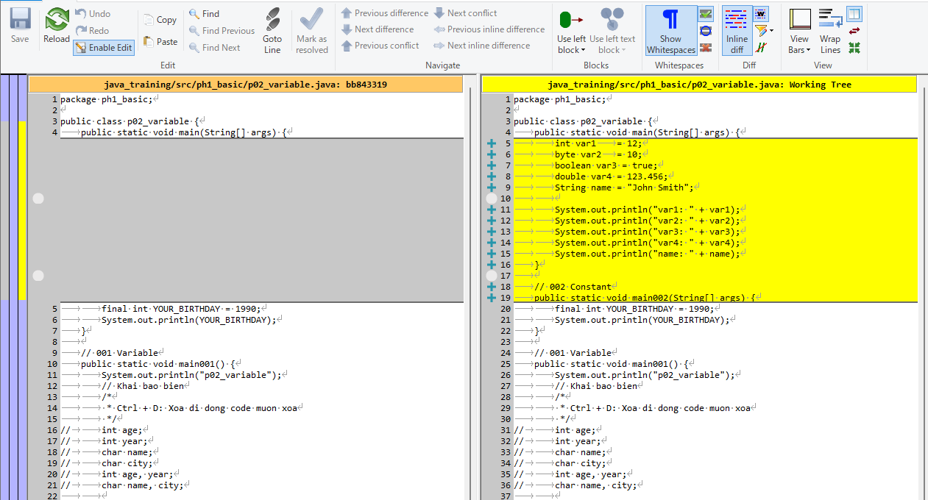

Thực thi

Type casting
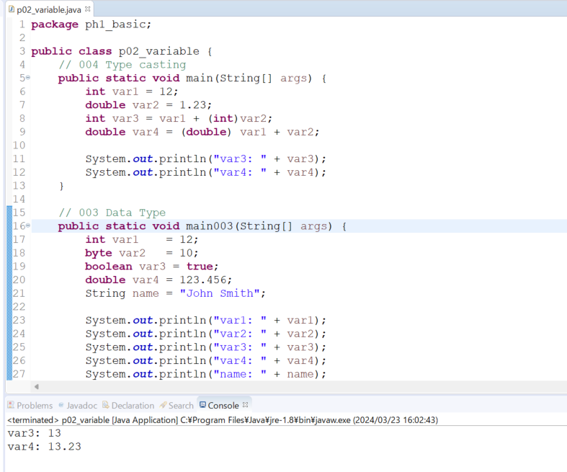
java_training
 | src
 |  | ph1_basic
 |  |  | p01_introduce.java
 |  |  | p02_variable.java |  | → | edit

Trong Java, chuyển đổi dữ liệu nới rộng (widening conversion) và thu hẹp (narrowing conversion) thường được thực hiện tự động và tường minh, nhưng có một số quy tắc và hình thức cụ thể
1. Chuyển Đổi Nới Rộng (Widening Conversion):
 | ・Chuyển đổi nới rộng xảy ra khi bạn chuyển đổi một giá trị của một kiểu dữ liệu nhỏ hơn sang một kiểu dữ liệu lớn hơn.
 | ・Chuyển đổi này được thực hiện tự động bởi trình biên dịch Java để đảm bảo không mất mát dữ liệu.
2. Chuyển Đổi Thu Hẹp (Narrowing Conversion):
 | ・Chuyển đổi thu hẹp xảy ra khi bạn chuyển đổi một giá trị của một kiểu dữ liệu lớn hơn sang một kiểu dữ liệu nhỏ hơn.
 | ・Chuyển đổi này cần phải được thực hiện một cách tường minh và có thể dẫn đến mất mát dữ liệu.
 | ・Trong chuyển đổi thu hẹp, có thể xảy ra mất mát dữ liệu nếu giá trị vượt qua giới hạn của kiểu dữ liệu mới.

java\java_training\src\ph1_basic\p02_variable.java
package ph1_basic;

public class p02_variable {
 | // 004 Type casting
 | public static void main(String[] args) {
 |  | int var1 = 12;
 |  | double var2 = 1.23;
 |  | int var3 = var1 + (int)var2; |  |  |  | → | var2 được chuyển thành kiểu int(chuyển đổi thu hẹp)
 |  | double var4 = (double) var1 + var2; |  |  |  | → | var1 được chuyển thành kiểu double(chuyển đổi nới rộng)

 |  | System.out.println("var3: " + var3);
 |  | System.out.println("var4: " + var4);
 | }

 | // 003 Data Type
 | public static void main003(String[] args) {
 |  | int var1 | = 12;
 |  | byte var2 | = 10;
 |  | boolean var3 = true;
 |  | double var4 = 123.456;
 |  | String name = "John Smith";

 |  | System.out.println("var1: " + var1);
 |  | System.out.println("var2: " + var2);
 |  | System.out.println("var3: " + var3);
 |  | System.out.println("var4: " + var4);
 |  | System.out.println("name: " + name);
 | }
 | // 002 Constant
 | public static void main002(String[] args) {
 |  | final int YOUR_BIRTHDAY = 1990;
 |  | System.out.println(YOUR_BIRTHDAY);
 | }

 | // 001 Variable
 | public static void main001() {
 |  | System.out.println("p02_variable");
 |  | // Khai bao bien
 |  | /*
 |  | * Ctrl + D: Xoa di dong code muon xoa
 |  | */
// |  | int age;
// |  | int year;
// |  | char name;
// |  | char city;
// |  | int age, year;
// |  | char name, city;

 |  | // First name
// |  | char firstname; |  | // normal
// |  | char firstName; |  | // camelCase
// |  | char first_name; | // underscores

 |  | int age |  | = 20;
 |  | int year |  | = 2015;
 |  | char name = 'Q';
 |  | System.out.println("age: " + age);
 |  | System.out.println("year: " + year);
 |  | System.out.println("name: " + name);

 |  | age += 10;
 |  | System.out.println("age: " + age);
 | }
}

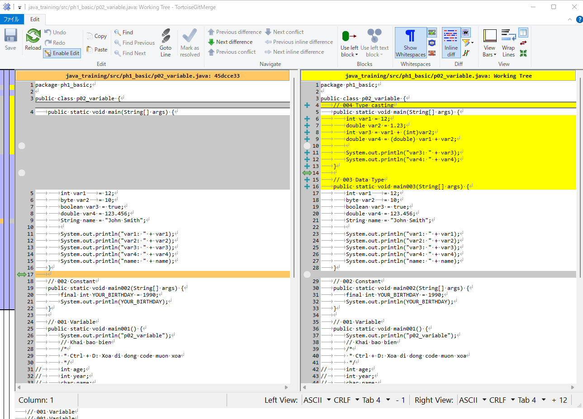

Thực thi

